DCF
DCF |  |  |  |  | Index

 |  | Historical |  |  |  |  |  | Forecast
KRW in 100 millions |  | 2018 | 2019 | 2020 | 2021 | 2022 | 2023 | 2024 | 2025 | 2026 | 2027 | 2028
매출 |  |  | 12,855 | 15,182 | 18,162 | 16,024 | 11,120 | 26,300 | 43,860 | 67,069 | 93,813 | 128,968
 | %YoY |  |  | 18.1% | 19.6% | -11.8% | -30.6% | 136.5% | 66.8% | 52.9% | 39.9% | 37.5%
매출원가 |  |  | 9,952 | 11,780 | 14,341 | 14,335 | 12,422 | 26,877 | 41,006 | 57,367 | 73,412 | 92,331
 | %YoY |  |  | 18.4% | 21.7% | 0.0% | -13.3% | 116.4% | 52.6% | 39.9% | 28.0% | 25.8%
매출총이익 |  |  | 2,903 | 3,402 | 3,821 | 1,689 | (1,301) | (577) | 2,854 | 9,702 | 20,401 | 36,637
 | % of Sales |  | 22.6% | 22.4% | 21.0% | 10.5% | -11.7% | -2.2% | 6.5% | 14.5% | 21.7% | 28.4%
판매비와관리비 |  |  | 0 | 0 | 3,527 | 5,152 | 7,482 | 9,498 | 11,175 | 12,431 | 12,821 | 13,110
 | % of Sales |  | 0.0% | 0.0% | 19.4% | 32.2% | 67.3% | 36.1% | 25.5% | 18.5% | 13.7% | 10.2%
EBIT |  |  | 2,903 | 3,402 | 294 | (3,463) | (8,783) | (10,074) | (8,321) | (2,729) | 7,580 | 23,528
 | % of Sales |  | 22.6% | 22.4% | 1.6% | -21.6% | -79.0% | -38.3% | -19.0% | -4.1% | 8.1% | 18.2%
D&A |  |  |  |  |  |  |  | 4,083 | 4,387 | 4,717 | 4,859 | 5,034
 | Depreciation |  |  |  |  |  |  | 3,386 | 3,689 | 4,019 | 4,378 | 4,769
 | Amortization |  |  |  |  |  |  | 697 | 698 | 698 | 481 | 265
EBITDA |  |  | 2,903 | 3,402 | 294 | (3,463) | (8,783) | (5,991) | (3,935) | 1,987 | 12,439 | 28,562
 | % of Sales |  | 22.6% | 22.4% | 1.6% | -21.6% | -79.0% | -22.8% | -9.0% | 3.0% | 13.3% | 22.1%
TAX |  |  | 2 | 11 | 0 | (3,055) | (8,783) | (10,074) | (8,321) | (2,729) | 1,562 | 4,973
 | Marginal tax rate(%) |  | 0.0 | 0.0 | 0.0 | 0.0 | 0.0 | 0.0 | 0.0 | 0.0 | 20.9 | 23.1
EBIT(1-t) |  |  | 2,901 | 3,391 | 294 | (408) | 0 | (10,074) | 0 | 0 | 6,018 | 18,555
 | % of Sales |  | 22.6% | 22.3% | 1.6% | -2.5% | 0.0% | -38.3% | 0.0% | 0.0% | 6.4% | 14.4%
 | (+) D&A |  | 0 | 0 | 0 | 0 | 0 | 4,083 | 4,387 | 4,717 | 4,859 | 5,034
 | (-) CapEx |  |  |  |  |  |  | 3,730 | 4,040 | 4,377 | 4,744 | 5,145
 | (-) △NWC |  |  |  |  |  |  | (321) | 4,773 | 6,282 | 7,239 | 9,421
FCFF |  |  | 2,901 | 3,391 | 294 | (408) | 0 | (9,401) | (4,426) | (5,943) | (1,106) | 9,023

 |  |  |  |  |  |  | 2024-09-30 | 2024-12-31 | 2025-12-31 | 2026-12-31 | 2027-12-31 | 2028-12-31
 |  |  |  |  |  |  |  | 0.25 | 1.00 | 1.00 | 1.00 | 1.00
할인기간(기중현금흐름) |  |  |  |  |  |  |  | 0.13 | 0.75 | 1.75 | 2.75 | 3.75
현가계수 |  |  |  |  |  |  |  | 0.98 | 0.90 | 0.78 | 0.67 | 0.58
Discounted FCFF |  |  |  |  |  |  |  | (2,320) | (3,970) | (4,612) | (743) | 5,244

WACC |  |  | 15.57% |  |  |  | △FA | (353) | (347) | (340) | (115) | 111
Terminal growth rate |  |  | 1.0% |  |  |  |  | (353) | (347) | (340) | (115) | 111

Equity value
KRW in 100 millions
Present Values of Free Cash Flow |  |  | (6,402)
Terminal Values |  |  | 73,346
Operating Business Value |  |  | 66,944
 | Plus: Non-Operating Assets |  | 1,289
 | Less: Net debt |  | 38,514
Equity Value |  |  | 29,720
유통주식수 |  |  | 75,331
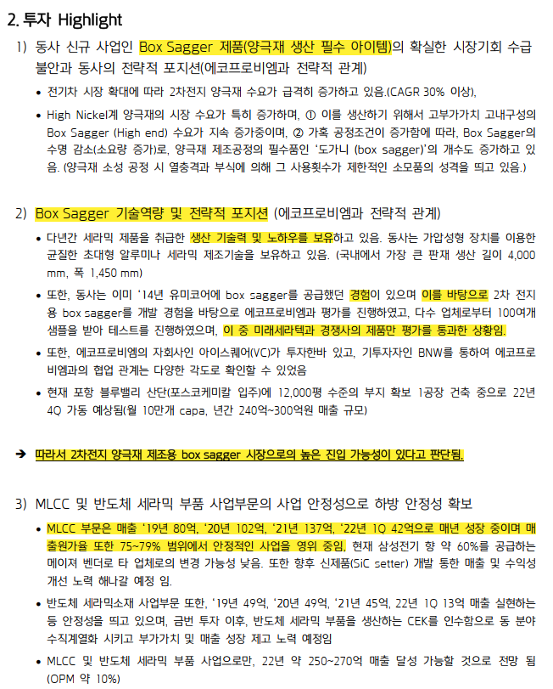
 | 총발행주식수 |  | 75,331
 | 자기주식수 |  | 0
per share(KRW) |  |  | 394,528
 | 현재주가 |  | 267,320

Valuation

 |  | 직전 평가 | 2024 | 2025 | 2026 | 2027 | 2028 |  | Year | EPS | EPS Grwoth Rate (%)
Sales |  |  | 26,300 | 43,860 | 67,069 | 93,813 | 128,968 |  | 2023 | -
Return(Operating Income) |  |  | (10,074) | (8,321) | (2,729) | 7,580 | 23,528 |  | 2024 | -
Equity |  |  | 22,865 |  |  |  |  |  | 2025 | -
Return on Equity % |  |  | -44.1% |  |  |  |  |  | 2026 | 13,386
Operating Margin % |  |  | -38.3% | -19.0% | -4.1% | 8.1% | 18.2% |  | 2027 | 104,140 | 678%
 |  |  |  |  |  |  |  |  | 2028 | 239,586 | 130%

 |  | 2023 | 2024 | 2025 | 2026 | 2027 | 2028 |  | 유사기업 | PER | PBR | PSR
EPS |  | - | - | - | - | 79,889 | 246,310 |  | 삼성전기 | 23.33 | 1.41 | 1.21
 | Yoy% |  |  |  |  |  | 208% |  | 원익QnC | 23.64 | 2.09 | 1.10
BPS |  | 303,526 | 303,526 | 303,526 | 303,526 | 383,415 | 629,725 |  | 아이씨디 | N/A | 1.02 | 2.20
 | Yoy% |  | 0% | 0% | 0% | 26% | 64% |  | 삼화콘덴서 | 15.51 | 1.39 | 1.20
자본총계 |  | 22,864,898,223 | 22,864,898,223 | 22,864,898,223 | 22,864,898,223 | 28,883,036,398 | 47,437,826,278 |  | 하나머티리얼즈 | 41.88 | 2.68 | 4.87
ROE |  | 0.00% | 0.00% | 0.00% | 0.00% | 23.26% | 48.62% |  | 평균 | 26.09 | 1.72 | 2.116
PBR |  |  | 0.00 | 0.00 | 0.00 | 0.00 | 0.00
PER |  |  |  |  |  |  |  |  | 부채총계 | 45,491
PSR |  |  | 1.31 |  |  |  |  |  | 자본총계 | 22,865
주가 |  |  | 267,320 | - | - | - | - |  | D/E | 1.99
시가총액 |  |  | 20,138 | - | - | - | -
순부채 |  |  | 38,514 |  |  |  |  |  | 재무부채 | 41,646
기업가치 |  |  | 58,651 | << 투자시점(22년)보다 매출 역성장, 최초 가늠한 밸류보다 낮게 잡는 게 적절 |  |  |  |  | 기타부채 | 3,845
투자 당시 Post Value |  |  | 62,000

 |  |  |  |  |  |  |  |  |  |  |  |  | >>현재 매출역성장 지속, 23년에는 매출총이익이 (-)
 |  |  |  |  |  |  |  |  |  |  |  |  | 사업부별 매출 확인도 어려움

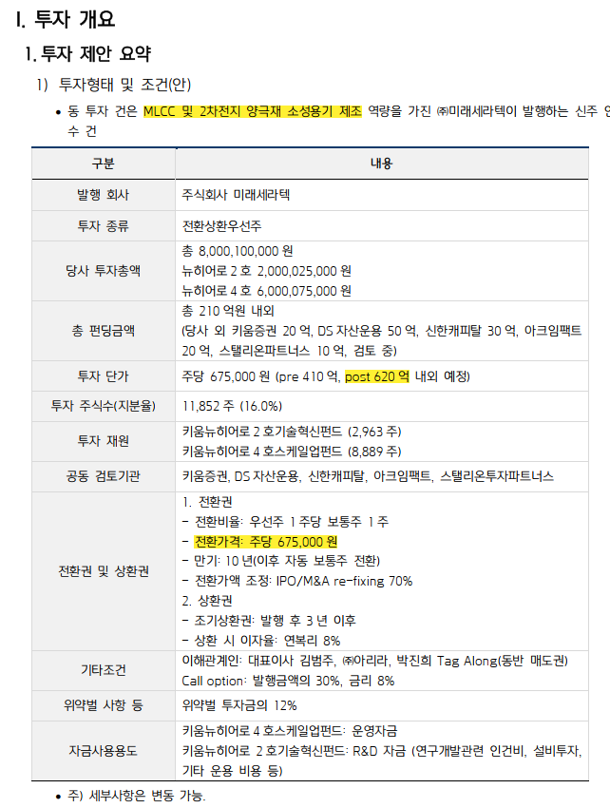

 |  |  |  |  |  |  |  |  |  |  |  |  | 62000

COMPANY
>> INDEX
D00000 | 개요 | 2024-09-30/208445/1 | 평가기준일
D00010 | 회사명 | (주)미래세라텍 | 2024-09-30
D00020 | 기업형태 | 외감,중소기업
D00030 | 설립일자 | 2000-01-12 | 1. 공시 확인
D00040 | 대표자 | 김범주 | 2. RATE 및 BETA 기준일
D00050 | 결산월 | 12 | 3. 주식수 및 WACC sheet 법인세 수식
D00060 | 1주당금액 | 10000 | 4. 감가상각비 계산 수식
D00070 | 계열명 | 미래세라텍 | 5. IS sheet 법인세율 금액에 맞춰 계산되는지
D00080 | 종업원수 | 84 | 6. BS sheet 유형자산 계산 내역
D00090 | 산업분류 | 위생용 도자기 제조업 | 7. FCF sheet NOPLAT 법인세율 확인
D00100 | 주요상품 | 세라믹제품 제조/기술 용역 | 8. 영구현금흐름 법인세율
D00110 | 본사주소 | 경북 포항시 북구 청하면 동해대로2315번길 54-6 | 9. IMF 성장률 밀림현상 확인
D00120 | 법인번호/사업자번호 | 1717110039832 / 5068134778
D00130 | 신용등급 | 내부등급 : , 외부등급 : | DCF_미래세라텍(2024-09-30).xlsm

 |  | https://www.hankookilbo.com/News/Read/A2023101916070004834
 |  | https://www.thelec.kr/news/articleView.html?idxno=26211

 | 두산로보틱스/사업보고서/2024.03.20 (fss.or.kr)

성장률추정
>> INDEX
과거기업성장률 | 21993 | 20191231K | 20201231K | 20211231K | 20221231K | 20231231K
매출액 | 21,993 | 12,855 | 15,182 | 18,162 | 16,024 | 11,120 | (13)
산업성장률(한은평균)(%) |  |  |  |  |  |  | 0 | 0 | 0 | 0

 | 20231231 | 20241231 | 20251231 | 20261231 | 20271231 | 20281231 |  |  | DCF가격 |  | 전기가격
[D81000] 성장률추정 | 20231231K | 20241231K | 20251231K | 20261231K | 20271231K | 20281231K |  | 성장률평균 | 267,320 |  | 288,990
[D81010] IMF 국내 경제성장률 예측치 | 1.445 | 2.500 | 2.200 | 2.212 | 2.131 | 2.084 |  | 2.23
[D81020] 추정 매출액증가율(%) | -30.60 | 136.50 | 66.77 | 52.92 | 39.88 | 37.47 |  | 66.71
전기 추정 매출액증가율(%)

매출추정내역

 |  |  |  |  |  |  |  |  |  |  | <단위: 백만원, %>
구 분 | 20191231K | 20201231K | 20211231K | 20221231K | 20231231K | 20241231 | 20251231 | 20261231 | 20271231 | 20281231 | 20291231
과거 매출액 | 12,855 | 15,182 | 18,162 | 16,024 | 11,120 | 26,300 | 43,860 | 67,069 | 93,813 | 128,968 | 130,258
증가율(%) |  | 18.10 | 19.63 | -11.77 | -30.60 | 136.50 | 66.77 | 52.92 | 39.88 | 37.47 | 1.00

 | CAGR | W.A. | Avg. |  | 가중치 | 136.50 | 66.77 | 52.92 | 39.88 | 37.47 | 1.00
 | -9.86 | -15.95 | -7.58 | 경제성장률 | 0 | 2.50 | 2.20 | 2.21 | 2.13 | 2.08 | 2.08
 |  |  |  |  | 0 | 136.50 | 66.77 | 52.92 | 39.88 | 37.47 | 1.00 | CONTROL
 |  |  |  |  | 1 | 136.50 | 66.77 | 52.92 | 39.88 | 37.47 | 1.00
 |  |  |  | 경제수렴 |  | 136.50 | 66.77 | 0.00 | 0.00 | 2.13 | 0.00
 |  |  |  | 산업수렴 |  | 0.00 | -9.86 | 0.00 | 0.00 | 2.08 | 0.00

 |  |  |  |  | 2023년 | 2024년 |  |  |  |  |  | 수렴비율 | 수렴연도
 |  |  |  | 경제수렴 | (30.60) | 136.50 | 66.77 | 0.00 | 0.00 | 2.13 |  | 0 | 4년

 |  |  |  | 산업수렴 | (30.60) | 0.00 | (9.86) | 0.00 | 0.00 | 2.08 |  | 0 | 4년

 |  |  |  |  |  | *2022 연환산성장률
 |  |  |  |  |  | 0.00

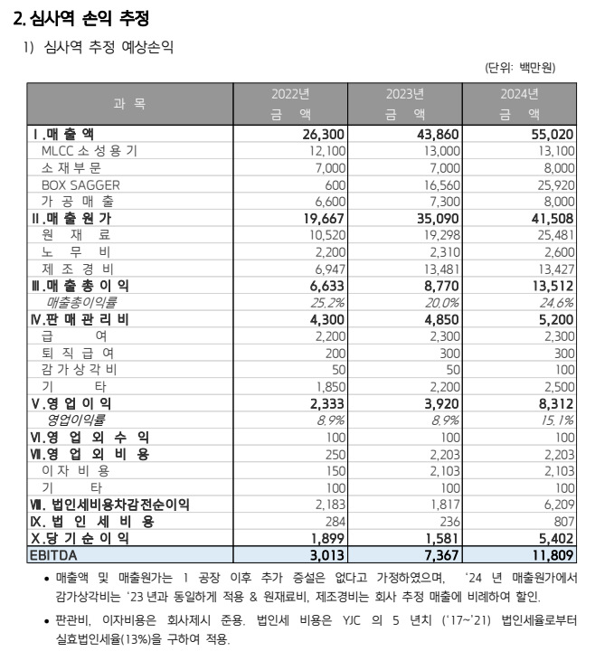
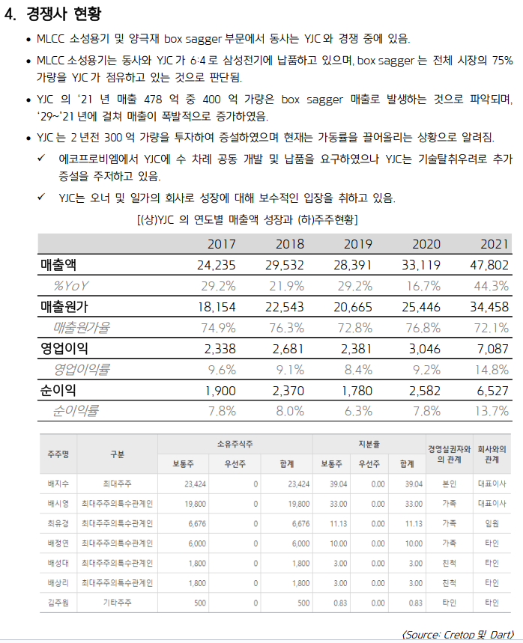
 |  |  |  |  |  |  |  | 13396.322 | 13697.203392 | 13994.980594 | 14290.834484
 |  |  |  | #사업계획 | 2022 | 2023 | 2024 | 2025 | 2026 | 2027 | 2028
 |  |  |  | MLCC | 12,100 | 13,000 | 13,100 | 13,396 | 13,697 | 13,995 | 14,291
 |  |  |  | 소재 | 7,000 | 7,000 | 8,000 | 8,181 | 8,365 | 8,547 | 8,727
 |  |  |  | BOX SAGGER | 600 | 16,560 | 25,920 | 37,219 | 49,733 | 62,630 | 75,156
 |  |  |  | 가공 | 6,600 | 7,300 | 8,000 | 8,181 | 8,365 | 8,547 | 8,727
 |  |  |  | 합계 | 26,300 | 43,860 | 55,020 | 66,978 | 80,160 | 93,718 | 106,901

 |  |  |  | #성장률 | 2022 | 2023 | 2024 | 2025 | 2026 | 2027 | 2028
 |  |  |  | MLCC | - | 7.44% | 0.77% | 2.26% | 2.25% | 2.17% | 2.11% | <<IMF 경제성장률
 |  |  |  | 소재 | - | 0.00% | 14.29% | 2.26% | 2.25% | 2.17% | 2.11% | <<IMF 경제성장률
 |  |  |  | BOX SAGGER | - | 2660.00% | 56.52% | 43.59% | 33.62% | 25.93% | 20.00% | 77.1%
 |  |  |  | 가공 | - | 10.61% | 9.59% | 2.26% | 2.25% | 2.17% | 2.11%

 |  |  |  | #실제 매출(단순계산) | 2022
 |  |  |  | MLCC | 8,397
 |  |  |  | 소재, 가공(자회사 매출) | 6,874
 |  |  |  | BOX SAGGER | 753
 |  |  |  | 합계 | 16,024

 |  |  |  |  |  |  |  |  |  |  |  | 경쟁사 YJC가 미래 성장에 보수적인 입장을 취하고 있으므로
 |  |  |  |  |  |  |  |  |  |  |  | 평가대상기업 미래세라텍이 Box Sagger 부문에 대한 침투율이 더욱 높아질 것으로 기대 |  |  | << 이거 적절한 추정이 맞는지? 다시 보니 좀 더 고민할 필요가 있어보임(240607)
 |  |  |  |  |  |  |  |  |  |  |  | 따라서 해당 부문 매출은 23-24 부터의 성장률을 순차적으로 적용하여 확대하였음
 |  |  |  |  |  |  |  |  |  |  |  | 이외 부문은 IMF 경제성장률만 적용

 |  |  |  | 참고 : 마이크로이미지

 |  |  |  |  | 2019 | 2020 | 2021 | 2022 | 2023 | 2024 | 2025 | 2026 | 2027 | 2028
 |  |  |  | 유형자산(토지 포함, 건설중인자산 제외) |  |  | 4,505 | 25,078 | 45,596 | 26,776 | 26,858 | 26,947 | 27,044 | 27,150
 |  |  |  | 매출 | 12,855 | 15,182 | 18,162 | 16,024 | 11,120 | 10,261 | 16,171 | 25,492 | 40,198 | 63,407
 |  |  |  | 유형자산 대비 매출액 비율 |  |  | 403% | 64% | 24% | 38% | 60% | 95% | 149% | 234%
 |  |  |  |  |  |  |  | 234% | 164% | 1.57

 |  |  |  | 신규 유형자산 투자에 대한 현금흐름을 합리적으로 추정할 수 없으므로(관련 사업계획 미수령) 과거 2개년 매출액/유형자산 비율을 산정한 후 향후 매출액을 추정하였음
 |  |  |  | 다만 이를 고려하더라도 기존 투심보고서 등에서 확인한 추정 매출액 대비 매우 낮은 수준의 값이 나오므로 반영하기에는 적절하지 않은 수치라고 판단함
 |  |  |  | 따라서 사용하지 않음

Bloomberg
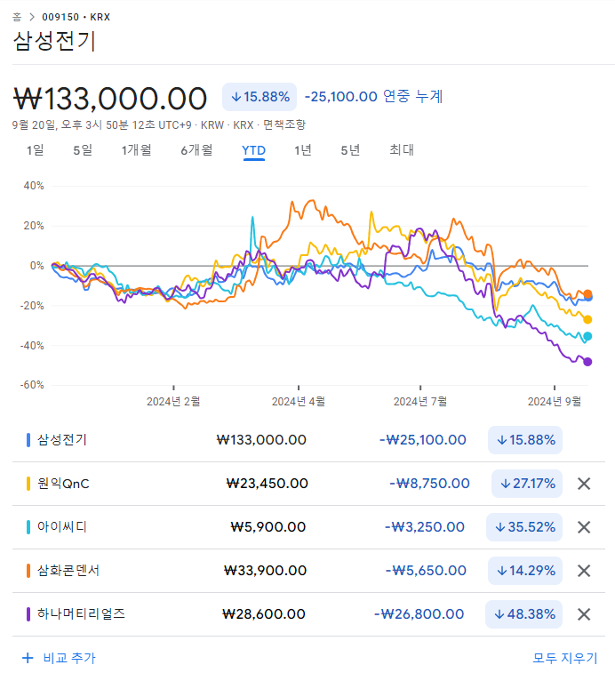
 |  |  |  |  |  |  |  |  |  |  |  |  |  |  |  | 20.90%
국내법인 |  |  |  | 산업분류기준 | 재무자료 (국내의 경우 백만원 단위 / 개별기준) |  |  |  | 20220801 ~20240731 | 20241Q /20240731 |  |  | 대용베타 산정 | 평가가격 | 차입금비율 | 법인세율 | 특이사항 기준일 20241Q
 |  |  |  |  |  |  |  |  |  |  |  |  |  | 267,320 | 182.14 | 23.10% |  |  |  |  |  |  |  |  | 배수 기준: 20241Q |  |  |  |  | 과거매출액 // 매출컨센서스 기준일 2024-08-06 (단위 : 백만원)
 |  |  |  |  |  |  |  |  | 1.0306 | 29.4315 |  |  |  | 0.85 | 2.04 | 1.04
종목명 | Ticker | 종목명(Eng) | 법인번호 | 10차표준(세분류) | 매출액(직전4분기) | 영업이익 | 세전이익 | 자본총계 | 베타 | 차입금/시총 | 상장일자 | 2차선택 | 최종선택 | Unlevered | Levered | 산업평균 | 거래정지 | 관리종목 | 시총순위 | 한계세율 | 홈페이지 | 주요상품 | 거래소 업종 | 거래소(시장) | EV/EBITDA | PBR | PSR | PER | 3개년(2022~2025) CAGR | 2,019 | 2,020 | 2,021 | 2,022 | 2,023 | 2,024 | 2,025 | 2,026
삼성전기 | 009150 KS Equity | SamsungElectroMechanics | 1301110001626 | 인쇄회로기판 및 전자부품 실장기판 제조업 | 9,511,974 | 679,683 | 619,656 | 8,217,259 | 1.020 | 16.4842 | 19790227 |  | 1 | 0.9023 | 2.1662 | 1.1066 | 정상 | 정상 | 34 | 26.4% | www.samsungsem.co.kr | 수동소자 (MLCC, Inductor, Chip Resistor 등), 모듈(카메라모듈, 통신모듈), 반도체패키지 기판 | 코스피 전기,전자 | 유가증권시장 | 7.72 | 1.41 | 1.21 | 23.33 | 8.16% | 77,533 | 96,750 | 94,246 | 89,094 | 103,722 | 113,305 | 121,940 | 0
원익QnC | 074600 KS Equity | WONIK QnC CORPORATION | 1760110035615 | 산업용 유리 제조업 | 800,381 | 82,267 | 60,468 | 528,872 | 1.227 | 84.2823 | 20031210 |  | 1 | 0.7362 | 1.7674 | 0.9028 | 정상 | 정상 | 306 | 23.1% | www.wonikqnc.com | 반도체용 석영유리 | 코스닥 제조 | 코스닥 | 10.84 | 2.09 | 1.10 | 23.64 | 10.73% | 5,256 | 6,241 | 7,832 | 8,059 | 9,250 | 10,497 | 12,115 | 14,443
아이씨디 | 040910 KS Equity | Innovation for Creative Devices Co., Ltd. | 1301110058560 | 반도체 및 디스플레이 제조용 기계 제조업 | 69,774 | -34,513 | -35,650 | 125,585 | 0.883 | 23.1856 | 20110805 |  | 1 | 0.7462 | 1.7913 | 0.9150 | 정상 | 정상 | 1,050 | - | www.icd.co.kr | 건식세정기,LCD,반도체 장비,광정보통신 부품,장비 제조,연구개발,용역 서비스,수출입 | 코스닥 제조 | 코스닥 | N/A | 1.02 | 2.20 | N/A | 추정X | 3,090 | 1,158 | 1,509 | 623 | 2,131 | 0 | 0 | 0
삼화콘덴서 | 001820 KS Equity | SamwhaCapacitor | 1345110003696 | 기타 전자부품 제조업 | 289,128 | 24,249 | 27,798 | 249,357 | 0.939 | 0.9206 | 19760626 |  | 1 | 0.9322 | 2.2379 | 1.1432 | 정상 | 정상 | 520 | 23.1% | www.samwha.co.kr/capacitor | 콘덴서(축전기) 제조 | 코스피 전기,전자 | 유가증권시장 | 7.71 | 1.39 | 1.20 | 15.51 | 11.23% | 2,425 | 2,622 | 2,635 | 2,808 | 3,124 | 3,502 | 4,298 | 0
하나머티리얼즈 | 166090 KS Equity | Hana Materials Inc. | 1615110086227 | 다이오드, 트랜지스터 및 유사 반도체소자 제조업 | 222,854 | 32,129 | 32,347 | 399,869 | 1.084 | 22.2847 | 20170428 |  | 1 | 0.9216 | 2.2123 | 1.1301 | 정상 | 정상 | 260 | 23.1% | www.hanamts.com | 실리콘부품, 세라믹부품, 특수가스 | 코스닥 제조 | 코스닥 | 19.09 | 2.68 | 4.87 | 41.88 | 13.90% | 2,007 | 2,711 | 3,073 | 2,336 | 2,669 | 3,418 | 3,931 | 0
유니온머티리얼 | 047400 KS Equity | Union Materials Corp. | 1701110176489 | 비내화 일반도자기 제조업 | 117,128 | -8,648 | -23,280 | 59,323 | 0.690 | 100.6616 | 20090929 |  | 0 | 0.3841 | 0.9222 | 0.4711 | 정상 | 정상 | 1,239 | - | www.unionmaterials.com | 페라이트,세라믹 제조,도매 | 코스피 비금속광물 | 유가증권시장 | 301.45 | 1.88 | 0.95 | N/A | 추정X | 935 | 1,183 | 1,261 | 1,165 | 0 | 0 | 0 | 0
에코프로비엠 | 247540 KS Equity | ECOPRO BM CO.,LTD. | 1501110219184 | 일차전지 및 이차전지 제조업 | 5,860,337 | 55,387 | -26,355 | 1,619,315 | 0.933 | 11.1373 | 20190305 |  | 0 | 0.8575 | 2.0585 | 1.0515 | 정상 | 정상 | 15 | - | www.ecoprobm.co.kr | 양극활물질 | 코스닥 제조 | 코스닥 | 192.83 | 19.23 | 4.57 | N/A | 9.07% | 8,547 | 14,856 | 53,576 | 69,009 | 38,618 | 63,757 | 97,669 | 172,030
코스모신소재 | 005070 KS Equity | CosmoAM&T | 1201110018251 | 기타 화학제품 제조업 | 561,142 | 31,134 | 30,453 | 483,513 | 1.033 | 1.2666 | 19870928 |  | 0 | 1.0228 | 2.4553 | 1.2542 | 정상 | 정상 | 87 | 23.1% | www.cosmoamt.com | 이차전지양극활물질,기능성필름 | 코스피 화학 | 유가증권시장 | 0.00 | 0.00 | 0.00 | 0.00 | 추정X | 2,043 | 3,059 | 4,856 | 6,296 | 0 | 0 | 0 | 0
동국알앤에스 | 075970 KS Equity | DONGKUK REFRACTORIES & STEEL CO., LTD. | 1955110069249 | 기타 비금속 광물제품 제조업 | 109,218 | 1,601 | 214 | 79,784 | 0.767 | 55.9151 | 20040211 |  | 0 | 0.5318 | 1.2767 | 0.6522 | 정상 | 정상 | 1,887 | 20.9% | dkrns.co.kr | 내화물 | 코스닥 제조 | 코스닥 | 17.58 | 0.79 | 0.55 | 168.82 | 추정X | 934 | 1,041 | 1,182 | 1,084 | 0 | 0 | 0 | 0
엘앤에프 | 066970 KS Equity | L&F | 1760110022654 | 일차전지 및 이차전지 제조업 | 3,916,845 | -466,556 | -421,261 | 997,027 | 1.354 | 47.7432 | 20021227 |  | 0 | 0.9828 | 2.3595 | 1.2053 | 정상 | 정상 | 67 | - | www.landf.co.kr | 이차전지 양극활물질 | 코스피 전기,전자 | 유가증권시장 | N/A | 6.37 | 1.61 | N/A | 10.08% | 3,561 | 9,708 | 38,873 | 46,441 | 31,416 | 49,090 | 68,196 | 104,735
포스코퓨처엠 | 003670 KS Equity | POSCO FUTURE M | 1746110001947 | 일차전지 및 이차전지 제조업 | 4,763,056 | 53,515 | -35,574 | 2,685,025 | 1.552 | 19.8665 | 20011030 |  | 0 | 1.3412 | 3.2199 | 1.6448 | 정상 | 정상 | 17 | - | www.poscofuturem.com | 내화물, 생석회, 음극재 및 양극재 | 코스피 전기,전자 | 유가증권시장 | 129.98 | 9.70 | 4.94 | 472.46 | 15.93% | 15,662 | 19,895 | 33,019 | 47,599 | 42,954 | 61,444 | 85,977 | 99,730
아바텍 | 149950 KS Equity | AVATEC CO.,LTD. | 1701110179623 | 표시장치 제조업 | 82,278 | 7,551 | 9,942 | 146,223 | 0.889 | 0.0000 | 20121106 |  | 0 | 0.8890 | 2.1342 | 1.0902 | 정상 | 정상 | 905 | 20.9% | www.avatec.co.kr | Glass Slimming & ITO코팅 제품, PDP필터 | 코스닥 제조 | 코스닥 | 0.00 | 0.00 | 0.00 | 0.00 | 추정X | 757 | 807 | 732 | 758 | 0 | 0 | 0 | 0
아모텍 | 052710 KS Equity | Amotech Co., Ltd. | 1244110019308 | 기타 전자부품 제조업 | 207,290 | -20,666 | -8,555 | 167,382 | 0.683 | 153.1132 | 20030730 |  | 0 | 0.3089 | 0.7415 | 0.3788 | 정상 | 정상 | 1,309 | - | www.amotech.co.kr | 칩바리스터, 아몰퍼스코어 | 코스닥 제조 | 코스닥 | 124.73 | 0.65 | 0.53 | N/A | 15.20% | 2,239 | 1,986 | 2,157 | 1,868 | 2,342 | 2,833 | 3,290 | 0

WACC
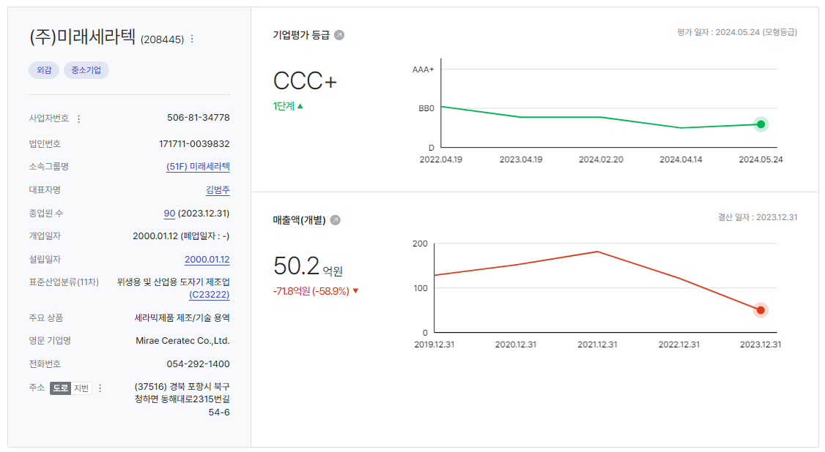
INDEX
D10000 | [D10000] WACC | 20231231 |  |  |  | Diff | 20231231 |  | 회사명 | 키움인베스트먼트 키움뉴히어로4호스케일업펀드 | 삼성증권 주식회사(디에스 Quattro.G2 코스닥벤처 일반 사모투자신탁의 신탁업자 지위에서) | 포항 아이스퀘어 그린테크 제1호 벤처투자조합
D10010 | [D10010] 자산총계 | 68,356 |  |  |  |  | 68,356 |  | 구분 | RCPS | RCPS | RCPS
D10020 | [D10020] 부채총계 | 45,491 |  |  |  |  | 45,491 |  | 취득일자 | 2022-06-17 | 2022-07-14 | 2022-07-14
D10030 | [D10030] 자본총계 | 22,865 |  |  |  |  | 22,865 |  | 취득가격(총액) | 8,000,100,000 | 3,999,375,000 | 999,675,000
D10040 | [D10040] 부채비율(%) | 198.96 |  |  |  |  | 199 |  | 취득수량 | 11,852 | 5,925 | 1,481
D10050 | [D10050] 단기차입금 | 9,130 |  |  |  |  | 9,130 |  | 주당 취득가격 | 675,000 | 675,000 | 675,000
D10060 | [D10060] 유동성장기부채 | 17,250 | << BW 장기 -> 단기 |  |  |  | 17,250
D10070 | [D10070] 장기사채(계)
D10080 | [D10080] 장기차입금(계) | 15,267 |  |  |  |  | 15,267 |  | 2024-07-31 | 신용등급 | 1년 | 2년 | 3년 | 5년
D10090 | [D10090] 금융리스부채 |  |  |  |  |  |  |  | 무보증공모채 | A+ | 3.67 | 3.74 | 3.88 | 4.33 |  |  |  | 11. 차입금
D10100 | [D10100] 기타재무부채 |  |  |  |  |  |  |  | 무보증공모채 | A | 3.86 | 3.92 | 4.14 | 4.75 |  |  |  | (1) 당기말 및 전기말 현재 차입금의 내역은 다음과 같습니다.
D10110 | [D10110] 재무부채(계) | 41,646 | 182.14 | 우선주 자본금 |  |  | 41,646 |  | 무보증공모채 | A- | 4.11 | 4.22 | 4.58 | 5.28
D10120 | [D10120] 우선주자본금 | - |  |  |  |  | 0 |  | 무보증공모채 | BBB+ | 5.49 | 6.41 | 7.03 | 7.31 |  |  |  | ① 단기차입금
D10130 | [D10130] 보통주자본(계) | 22,865 |  |  |  |  | 22,865 |  | 무보증공모채 | BBB | 6.17 | 7.36 | 8.07 | 8.36 |  |  |  | (단위: 천원)
D10140 | [D10140] 재무부채 반영 자산총계 | 64,511 |  |  |  |  | 64,511 |  | 무보증공모채 | BBB- | 7.17 | 8.53 | 9.44 | 9.78 |  |  |  | 차입처 | 구 분 | 이자율(%) | 금 액
D10150 | [D10150] [보통주발행주식수] | 75,331 |  |  |  |  | 75,331 |  | 무보증공모채 | BB+ | 9.24 | 10.51 | 11.71 | 12.30 |  |  |  |  |  | 당기말 | 당기말 | 전기말
D10160 | [D10160] [보통주자기주식수] |  |  |  |  |  |  |  | 무보증공모채 | BB | 10.09 | 11.43 | 13.11 | 13.40 |  |  |  | 국민은행 | 운전자금대출 | 4.31~4.87 | 1,800,000 | 1,800,000
D10170 | [D10170] 유통보통주식수 | 75,331 |  |  |  |  | 75,331 |  | 무보증공모채 | BB- | 11.23 | 12.69 | 14.36 | 14.63 |  |  |  | 기업은행 | 운전자금대출 | 7.16~7.23 | 1,600,000 | 63,098
D10180 | [D10180] 타인자본비율(%) | 64.56 | 22.74 |  |  |  | 65 |  | 무보증공모채 | B+ | 13.31 | 14.67 | 16.29 | 16.94 |  |  |  | 신한은행 | 운전자금대출 | 5.22 | 1,000,000 | 1,000,000
D10190 | [D10190] 우선주자기자본비율(%) |  |  |  |  |  |  |  | 무보증공모채 | B | 15.02 | 16.42 | 17.8 | 18.66 |  |  |  | 하나은행 | 운전자금대출 | 4.67 | 1,500,000 | -
D10200 | [D10200] 보통주자기자본비율(%) | 35.44 | 77.26 |  |  |  | 35 |  | 무보증공모채 | B- | 16.11 | 17.67 | 19.12 | 19.88 |  |  |  | 합 계 |  |  | 5,900,000 | 2,863,098
D10210 | [D10210] 무위험이자율(%) | 3.59 |  |  |  | -0.06 | 4 |  | 무보증사모채 | A+ | 3.95 | 4.06 | 4.25 | 4.71
D10220 | [D10220] 위험프리미엄(%) | 11.69 |  |  |  | 0.29 | 11 |  | 무보증사모채 | A | 4.17 | 4.27 | 4.55 | 5.19 |  |  |  | ② 장기차입금
D10230 | [D10230] 주식베타 | 1.0306 |  |  |  | -0.01 | 1 |  | 무보증사모채 | A- | 4.52 | 4.64 | 5.06 | 5.77 |  |  |  | (단위: 천원)
D10240 | [D10240] 상관계수 |  |  |  |  |  |  |  | 무보증사모채 | BBB+ | 6.06 | 6.93 | 7.65 | 7.95 |  |  |  | 차입처 | 구 분 | 이자율(%) | 금 액
D10250 | [D10250] 업종부채비율(%) | 29.43 |  |  |  | 4.29 | 25 |  | 무보증사모채 | BBB | 6.85 | 7.99 | 8.78 | 9.15 |  |  |  |  |  | 당기말 | 당기말 | 전기말
D10260 | [D10260] 무부채기업베타 | 0.84 |  |  |  | -0.03 | 1 |  | 무보증사모채 | BBB- | 7.86 | 9.28 | 10.28 | 10.64 |  |  |  | 국민은행 | 운전자금대출 | 2.60~6.15 | 1,247,500 | 1,302,500
D10270 | [D10270] 해당기업베타 | 2.04 | 1.04 |  |  | -0.09 | 2 |  | 무보증사모채 | BB+ | 9.82 | 11.31 | 12.62 | 13.21 |  |  |  | 기업은행 | 시설자금대출 | 1.90~5.42 | 11,666,400 | 6,312,914
D10280 | [D10280] 재무평점 |  |  |  |  |  |  |  | 무보증사모채 | BB | 10.85 | 12.26 | 14 | 14.31 |  |  |  |  | 운전자금대출 | 6.12 | 1,100,000 | 4,415,462
D10290 | [D10290] 법인세율(%) | 23.10 | 2028 | 전기등급 |  |  | 23 |  | 무보증사모채 | BB- | 12 | 13.55 | 15.28 | 15.61 |  |  |  | 우리은행 | 운전자금대출 | 6.98 | 700,000 | 61,000
D10300 | [D10300] 세전타인자본비용(%) | 10.64 |  | BBB- |  | -0.71 | 11 |  | 무보증사모채 | B+ | 14.09 | 15.5 | 17.22 | 17.93 |  |  |  | 중소벤처기업 | 운전자금대출 | 2.65~3.15 | 444,360 | 633,240
D10310 | [D10310] 세후타인자본비용(%) | 8.18 |  |  |  | -0.55 | 9 |  | 무보증사모채 | B | 15.81 | 17.33 | 18.76 | 19.65 |  |  |  | 진흥공단 | 시설자금대출 | 2.85 | 800,000 | 800,000
D10320 | [D10320] 우선주자기자본비용(%) |  |  | 자본비용역전 |  |  |  |  | 무보증사모채 | B- | 16.98 | 18.61 | 20.13 | 20.89 |  |  |  | 합 계 |  |  | 15,958,260 | 13,525,116
D10330 | [D10330] 보통주자기자본비용(%) | 17.74 |  | 이상없음 |  | 0.06 | 18 |  |  |  |  |  |  |  |  |  |  | 차 감 : 유동성장기부채 |  |  | -2,498,990 | -3,011,552
D10340 | [D10340] 가중평균자본비용(WACC)(%) | 15.57 |  |  |  | -0.31 | 16 |  | <세전타인자본비용> |  |  |  |  |  |  |  |  | 장기차입금 계 |  |  | 13,459,270 | 10,513,564
D10350 | [D10350] 순자산가치(NAV) | 22,865 |  | 주식수변동 |  |  | 22,865 |  | 증분차입
D10360 | [D10360] 유통발행주식수 | 75,331 |  | 변동없음 |  |  | 75,331 |  | 이자/이자부부채 | 1.78 |  |  |  |  |  |  |  | 예상 질문
D10370 | [D10370] 1주당순자산가치(NAV)(원) | 303,526 |  |  |  |  | 303,526 |  |  |  |  |  |  |  |  |  |  | Q. 감사보고서에서 드러나는 장기차입금 이자율에 비해, 타인자본비용으로 사용한 이자율이 너무 높다. 과도하지 않은가?
 | 1주당가치(DCF)(원) | 267,320 | ▽7.50% | 자본잠식여부 |  | -21,669 | 288,990
 | RCPS 가격 |  |  | 해당없음 |  |  |  |  |  |  |  |  |  |  |  |  |  | A. 평가대상기업의 가중평균자본비용 산정 시 고려되는 부채비율은 평가대상기업이 아닌 유사기업의 평균부채비율을 적용하고 있다.
 |  |  |  |  |  |  |  |  |  |  |  |  |  |  |  |  |  | 왜냐하면 할인율 산정에 필요한 목표자본구조를 성숙 기업인 상장사로 적용하여 반영하는 것이 합리적이기 때문이다.
D10400 | [D10400] 할인율 조정 | 20231231 |  |  |  |  |  |  |  |  |  |  |  |  |  |  |  | 다만 평가대상기업과 유사기업간의 부채비율이 크게 다른 만큼, 타인자본비용을 장기차입금 이자율로 그대로 적용할 경우
D10410 | [D10410] 규모 및 비상장 프리미엄 | 2.00 |  |  |  |  |  |  |  |  |  |  |  |  |  |  |  | 실제 평가대상기업에게 적용되는 리스크가 과도하게 완화될 우려가 존재한다.
 |  |  |  |  |  | 262969 |  |  |  |  |  |  |  |  |  |  |  | 따라서 이러한 왜곡을 바로잡기 위해 무보증사모채 이자율을 타인자본비용으로 적용하였다.
 |  |  |  |  |  | 267,320 |  |  |  |  |  |  |  |  |  |  |  | 무보증사모채 BBB-는 시장성이 있는(정크가 아닌) 채권 등급의 최소 마지노선으로서, 가장 보수적인 지표이며 현재 평가대상기업의 현금성자산 보유량, 차입금 규모를 고려하면 가장 보수적인 지표를 적용하는 것이 바람직하다고 판단하였다.

 | DCF 규모 및 비상장 프리미엄 판단기준 | 프리미엄(%) |  |  |  |  |  |  |  |  | 보통주 | RCPS
 | 1. 코넥스 상장기업 또는 IPO 예정기업(1년 이내) | 0~1% | 22.01 수정 |  |  |  |  |  |  | 최초 파라미터 | 262,969 | 761,358.94
 | 1. 외감기업이며, 매출액 규모가 1000억원 이상인 경우 | 1~2% |  |  |  |  |  |  |  | 수정 가격 | 267,320 | 761,358.98
 | 1. 외감기업이며, 매출액 규모가 1000억원 미만인 경우 | 2~3%
 | 1. 비외감기업인 경우 | 3~4%
 | 1. 중소벤처기업 등 | 4~5%

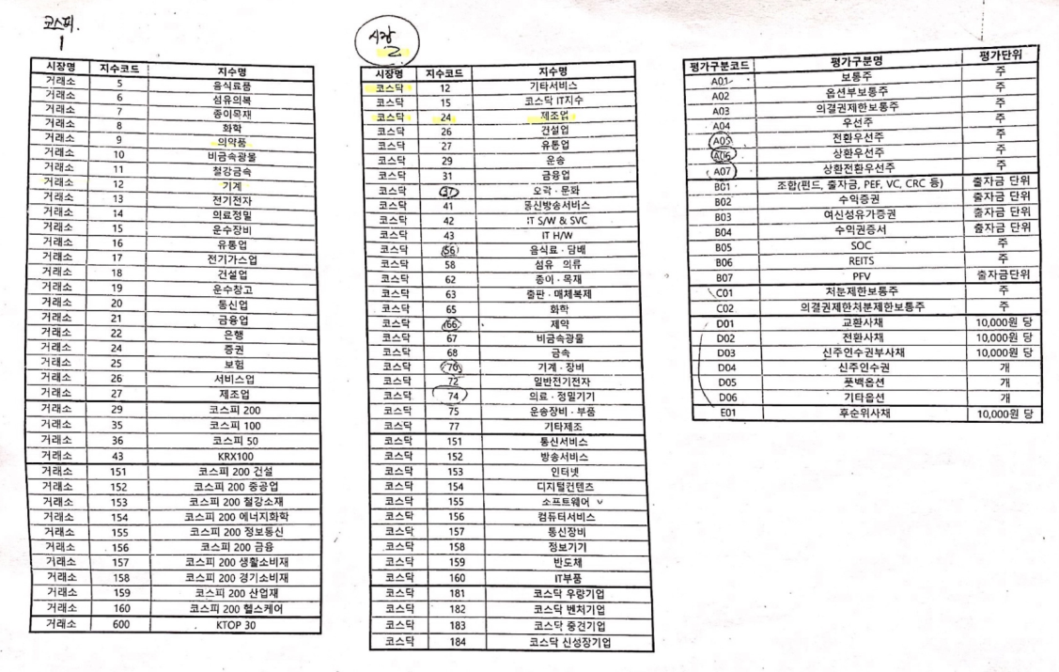
 |  | 0.00% | -100.00% | -7.50% | 0.00% | #DIV/0!
 | Track Record / 고객사명 | DCF | RCPS | 최종가 | BPS | EPS | PER | PBR |  | 종목명 | 평가종류 | 기준일 | 주가 | 공모/사모 | 등급 | 시장 | 업종 | 배당금 | 전환가정여부 | 주식수
 | 2024-09-30 | 267,320 |  | 267,320 | 303,526 | 0 |  | 0.88 | -7% | (주)미래세라텍 | A07 | 2024-09-30 | 267,320 | 3 | B0 | 2 | 24 | 0 | O | 75,331
 | 2024-06-30 | 288,990 |  | 288,990 | 303,526 | 0 |  | 0.95 | -2% | (주)미래세라텍 | A07 | 2024-06-30 | 288,990 | 3 | B0 | 2 | 24 | 0 | O | 75,331
 | 2024-03-31 | 294,313 | 678,247 | 294,313 | 303,526 | 0 |  | 0.97 | -10% | (주)미래세라텍 | A07 | 2024-03-31 | 294,313 | 3 | B0 | 2 | 24 | 0 | O | 75,331
 | 2023-12-31 | 327,620 | 649,791 | 327,620 | 432,743 | -47,139 | -6.95 | 0.76 | 7% | (주)미래세라텍 | A07 | 2023-12-31 | 327,620 | 3 | B0 | 2 | 24 | 0 | O | 75,331
 | 2023-09-30 | 306,179 | 608,162 | 306,179 | 432,743 | -47,139 | -6.50 | 0.71 | -28%
 | 2023-06-30 | 423,014 | 616,400 | 423,014 | 432,743 | -47,139 | -8.97 | 0.98 | 6%
 | 2023-03-31 | 400,240 | 591,084 | 400,240 | 432,743 | 7,633 | 52.44 | 0.92 | -12%
 | 2022-12-31 | 456,487 | 570,178 | 456,487 | 474,222 | 7,633 | 59.80 | 0.96 | -32%
 | 2022-09-30 | 674,013 | 683,076 | 674,013 | 496,795 | 7,633 | 88.30 | 1.36
 | 2022-06-17(최초 취득) | 675,000

감가상각추정
>> INDEX
[D20000] 감가상각비 추정 | 20191231K | 20201231K | 20211231K | 20221231K | 20221231Y | 20231231Z | 20241231Z | 20251231Z | 20261231Z | 20271231Z | 20281231Z
[D20010] 감가상각률(%) |  | 0.33 | 10.07 | 8.16 | 8.16 | 8.75 | 8.75 | 8.75 | 8.75 | 8.75 | 8.75
[D20020] 판관비상감가상각비율(%) |  | 100.00 | 4.24 | 10.75 | 10.75 | 9.69 | 9.69 | 9.69 | 9.69 | 9.69 | 9.69
[D20030] 유형자산재투자율(%) |  | (1,115.38) | 347.64 | 515.74 | 515.74 | 102.23 | 102.23 | 102.23 | 102.23 | 102.23 | 102.23 |  |  |  |  |  |  | 영업권 | 2022 | 2023 | 2024 | 2025 | 2026 | 2027 | 2028
[D20040] 무형자산상각률(%) |  | 0.00 | 32.31 | 5.24 | 5.24 | 7.60 | 7.60 | 7.60 | 7.60 | 7.60 | 7.60 |  |  |  |  |  |  | 취득가액 | 2,168
[D20050] 판관비상무형자산상각비율(%) |  | 0.00 | 100.00 | 100.00 | 100.00 | 100.00 | 100.00 | 100.00 | 100.00 | 100.00 | 100.00 |  |  |  |  |  |  | 상각액 | 217 | 434 | 434 | 434 | 434 | 217 | 0 | 재취득하지 않는다고 가정
[D20060] 무형자산재투자율(%) |  | 0.00 | 2,242.86 | 4,077.78 | 4,077.78 | 102.23 | 102.23 | 102.23 | 102.23 | 102.23 | 102.23 |  |  |  |  |  |  | 영업권 | 1,951 | 1,517 | 1,084 | 650 | 217 | 0 | 0
[D20070] 감가상각비(CF) | 18 | 26 | 825 | 902 | 902 | 1,816 | 3,386 | 3,689 | 4,019 | 4,378 | 4,769
[D20080] 감가상각비(IS) | 18 | 26 | 35 | 97 | 97 | 196 | 328 | 357 | 389 | 424 | 461 |  |  | 2020년 | 2021년 | 2022년 | 2023년 | 기타 상각액(CF) | 27 | 15 | 263 | 264 | 264 | 264 | 265
[D20090] 감가상각대상자산(BV) | 2,301 | 1,985 | 4,028 | 7,778 | 7,778 | 26,701 | 26,776 | 26,858 | 26,947 | 27,044 | 27,150 |  | 건설中 | 854 | 7,469 | 26,028 | 17,737 | 기타 상각액(IS) | 27 | 15 | 263 | 264 | 264 | 264 | 265
[D20100] 감가상각누계액 | 5,560 | 6,210 | 7,029 | 13,094 | 13,094 | 12,011 | 15,397 | 19,086 | 23,105 | 27,483 | 32,252 |  | 영업권 |  |  | 1,951 | 1,518 | 기타 무형자산 | 1,589 | 3,471 | 3,477 | 3,482 | 3,487 | 3,492 | 3,497
[D20110] 취득원가 | 7,861 | 8,195 | 11,057 | 20,872 | 20,872 | 38,712 | 42,173 | 45,944 | 50,052 | 54,527 | 59,402 |  | 회원권
[D20120] 순취득액 |  | (290) | 2,868 | 4,652 | 4,652 | 20,739 | 3,461 | 3,771 | 4,108 | 4,475 | 4,875 |  |  |  |  |  |  | 무형자산상각비 합계(CF) | 244 | 448 | 697 | 698 | 698 | 481 | 265
[D20130] 무형자산상각비(CF) | 0 | 0 | 21 | 27 | 27 | 15 | 263 | 264 | 264 | 264 | 265 |  |  |  |  |  |  | 무형자산상각비 합계(IS) | 244 | 448 | 697 | 698 | 698 | 481 | 265
[D20140] 무형자산상각비(IS) | 0 | 0 | 21 | 27 | 23 | 15 | 263 | 264 | 264 | 264 | 265 |  |  |  |  |  |  | 무형자산(BV) | 3,540 | 4,989 | 4,561 | 4,132 | 3,704 | 3,492 | 3,497
[D20150] 무형자산(BV) | 90 | 65 | 515 | 1,589 | 1,589 | 3,471 | 3,477 | 3,482 | 3,487 | 3,492 | 3,497 |  |  |  |  |  |  | 순취득액 | 2,195 | 1,966 | 269 | 269 | 269 | 269 | 270
[D20160] 순취득액 |  | (25) | 471 | 1,101 | 1,101 | 1,897 | 269 | 269 | 269 | 269 | 270
 |  |  |  |  | 생산자물가상승률 | 101.62
 |  |  |  |  | IMF경제성장률평균 | 102.23 |  | DCF가격
 |  |  |  |  | 추정성장률평균 | 166.71 |  | 267,320
[D21000] 감가상각 계산비율 | 20191231K | 20201231K | 20211231K | 20221231K | 2023 | WA 3Y |  | 전기비율 |  | 2022 | Aver 2Y | Avg 2Y | WA 2Y | WA 3Y
[D21010] 감가상각률(%) |  | 0.33 | 10.07 | 8.16 | 8.70 | 8.75 |  |  | 2 | 8.16 | 8.43 | 9.11 | 8.52 | 8.75
[D21020] 판관비상감가상각비율(%) |  | 100.00 | 4.24 | 10.75 | 10.79 | 9.69 |  |  | 3 | 10.75 | 10.77 | 7.50 | 10.78 | 9.69
[D21030] 유형자산재투자율(%) |  | (1,115.38) | 347.64 | 515.74 | 1,141.91 | 102.23 | 150.08 |  | 4 | 515.74 | 828.83 | 431.69 | 933.19 | 800.81
[D21040] 무형자산상각률(%) |  | 0.00 | 32.31 | 5.24 | 0.93 | 7.60 |  |  | 5 | 5.24 | 3.09 | 18.77 | 2.37 | 7.60
[D21050] 판관비상무형자산상각비율(%) |  | 0.00 | 100.00 | 100.00 | 100.00 | 100.00 |  |  | 6 | 100.00 | 100.00 | 100.00 | 100.00 | 100.00
[D21060] 무형자산재투자율(%) |  | 0.00 | 2,242.86 | 4,077.78 | 12,790.99 | 102.23 | 260.38 |  | 7 | 4,077.78 | 8,434.39 | 3,160.32 | 9,886.59 | 8,128.57
 |  | 0.17% | 4.54% | 5.63% | 5.63% | 16.33% | 12.88% | 8.41% | 5.99% | 4.67% | 3.70%

[D22000] |  |  |  |  | 2022 | 2023 | 2024 | 2025 | 2026 | 2027 | 2028
[D22010] 1.감가상각비(CF) |  |  |  |  | 929 | 1,831 | 3,649 | 3,953 | 4,283 | 4,642 | 5,034
[D22020] 2.자본적지출 |  | -315 | 3,339 | 5,753 | 5,753 | 22,636 | 3,730 | 4,040 | 4,377 | 4,744 | 5,145
[D22030] 3.NWC증감 |  |  |  |  |  | 389 | -321 | 4,773 | 6,282 | 7,239 | 9,421
[D22040] 4.조정사항(b) |  |  |  |  |  | 21,195 | -240 | 4,860 | 6,376 | 7,341 | 9,532
 |  |  |  |  |  |  | 80
유형자산 구분 | 내용연수 | 감가상각률 | BV |  |  |  | (353) | (347) | (340) | (115) | 111
건물 | 40 | 2.50 |  |  |  | 4,205 | 4,205 | 4,205 | 4,205 | 4,205 | 4,205
구축물 | 20 | 5.00 |  |  |  | 26,701 | 26,776 | 26,858 | 26,947 | 27,044 | 27,150
기계장치 | 10 | 10.00 |  |  |  | 30,906 | 30,981 | 31,063 | 31,152 | 31,249 | 31,355
차량운반구 | 5 | 20.00 |  |  |  | 30,906 | 75 | 82 | 89 | 97 | 106
비품 | 5 | 20.00 |  |  |  | 4,989 | 4,561 | 4,132 | 3,704 | 3,492 | 3,497
기타유형자산 | 5 | 20.00 |  |  |  | 4,989 | (428) | (429) | (429) | (212) | 5

유형자산 구분 | 기초BV | 취득 | 처분 | 대체 | 감가상각비 | 기말BV | 비중 | 상각률 1 | 상각률 2
건물 |  |  |  |  |  | 0 |  | #DIV/0!
구축물 |  |  |  |  |  | 0 |  | #DIV/0!
기계장치 |  |  |  |  |  | 0 |  | #DIV/0!
차량운반구 |  |  |  |  |  | 0 |  | #DIV/0!
비품 |  |  |  |  |  | 0 |  | #DIV/0!
기타유형자산 |  |  |  |  |  | 0 |  | #DIV/0!
건설중인자산 |  |  |  |  |  | 0
계 | 0 | 0 | 0 | 0 | 0 | 0 | 0.00% | #DIV/0! | -
 |  |  |  |  |  | -

무형자산 구분 | 내용연수 | 감가상각률 |  |  |  |  | 75 | 82 | 89 | 97 | 106
영업권 | 10 | 10.00
산업재산권 | 5 | 20.00
기타무형자산 | 5 | 20.00

무형자산 구분 | 기초BV | 취득 | 처분 | 대체 | 무형상각비 | 기말BV | 비중 | 상각률 1 | 상각률 2
영업권 |  |  |  |  |  | 0 |  | #DIV/0!
산업재산권 |  |  |  |  |  | 0 |  | #DIV/0!
기타무형자산 |  |  |  |  |  | 0 |  | #DIV/0!
계 | 0 | 0 | 0 | 0 | 0 | 0 | 0.00% | #DIV/0! | -

IS추정
D40000 | [D40000] 손익계산서 추정을 위한 자료 | 20191231K | 20201231K | 20211231K | 20221231K | 20221231Y | 20231231Z | 20241231Z | 20251231Z | 20261231Z | 20271231Z | 20281231Z
D40010 | [D40010] 연환산비율(%) |  | 0.00 | 0.00 | 0.00 | 100.00 | 0.00 | 0.00 | 0.00 | 0.00 | 0.00 | 1.00
D40020 | [D40020] 매출액증가율(%) |  |  |  |  |  | (30.60) | 136.50 | 66.77 | 52.92 | 39.88 | 37.47
D40030 | [D40030] 매출원가비율(%) | 77.42 | 77.59 | 78.96 | 89.46 | 89.46 | 111.70 | 102.19 | 93.49 | 85.53 | 78.25 | 71.59 | 0.91487381818 | 목표 원가율 | 71.592093345
D40040 | [D40040] 매출관련경비비율(%) | 3.20 | 2.72 | 4.82 | 9.97 | 9.97 | 28.14 | 20.54 | 15.00 | 10.95 | 8.00 | 5.84
D40050 | [D40050] 기타경비비율(%) | 0.00 | 0.00 | 0.00 | 0.00 | 0.00 | 0.00 | 0.00 | 0.00 | 0.00 | 0.00 | 0.00
D40060 | [D40060] 경상영업외수익(이자수익제외)/매출액(%) | 0.96 | 0.02 | 0.12 | 4.18 | 4.18 | 0.00 | 0.00 | 0.00 | 0.00 | 0.00 | 0.00
D40070 | [D40070] 이자수익/이자수입성자산(%) | 0.00 | 0.00 | 0.00 | 0.22 | 0.22 | 0.00 | 0.00 | 0.00 | 0.00 | 0.00 | 0.00
D40080 | [D40080] 경상영업외비용(이자비용제외)/매출액(%) | 0.19 | 0.19 | 0.15 | 0.38 | 0.38 | 0.00 | 0.00 | 0.00 | 0.00 | 0.00 | 0.00
>> INDEX
D40090 | [D40090] 이자비용/이자지급성부채(%) | 3.23 | 3.63 | 3.56 | 1.78 | 1.78 | 0.00 | 0.00 | 0.00 | 0.00 | 0.00 | 0.00
D40100 | [D40100] 이자수입성자산 | 145 | 144 | 385 | 1,438 | 1,438 | 230 | 351 | 587 | 897 | 1,255 | 1,721 |  |  |  |  | 평가 로직 히스토리
D40110 | [D40110] 이자지급성부채 | 341 | 321 | 241 | 3,570 | 3,570 | 214 | 531 | 887 | 1,357 | 1,898 | 2,606
 |  | Historical |  |  |  |  |  | Forecast |  |  |  |  |  |  |  |  |  | 2023.4Q 평가 당시 추정 |  |  |  |  |  |  | 2024.2Q 평가 당시 추정
D40120 | [D40120] 손익계산서 추정 | 2019 | 2020 | 2021 | 2022 | 2022 | 2023 | 2024 | 2025 | 2026 | 2027 | 2028 |  |  |  |  | 2023 | 2024 | 2025 | 2026 | 2027 | 2028 |  | 2023 | 2024 | 2025 | 2026 | 2027 | 2028
D40130 | [D40130] 매출액 | 12,855 | 15,182 | 18,162 | 16,024 | 16,024 | 11,120 | 26,300 | 43,860 | 67,069 | 93,813 | 128,968 |  |  |  | 매출액 | 13,567 | 26,299 | 43,858 | 60,012 | 82,051 | 102,371 | 매출액 | 13,567 | 26,300 | 43,860 | 67,078 | 93,834 | 129,012
D40140 | [D40140] 매출원가 | 9,952 | 11,780 | 14,341 | 14,335 | 14,335 | 12,422 | 26,877 | 41,006 | 57,367 | 73,412 | 92,331 |  |  |  | %Yoy |  | 93.8% | 66.8% | 36.8% | 36.7% | 24.8% | %Yoy |  | 93.9% | 66.8% | 52.9% | 39.9% | 37.5%
D40150 | [D40150] 매출총이익(손실) | 664 | 1,031 | 1,525 | 2,208 | 1,689 | (1,301) | (577) | 2,854 | 9,702 | 20,401 | 36,637 |  |  |  | 매출원가 | 11,769 | 22,124 | 35,780 | 47,478 | 62,950 | 76,163 | 매출원가 | 11,769 | 23,527 | 37,264 | 54,126 | 71,910 | 93,900
D40160 | [D40160] 판매비와관리비 | 567 | 849 | 908 | 1,371 | 5,360 | 7,482 | 9,498 | 11,175 | 12,431 | 12,821 | 13,110 |  |  |  | % of sales |  | 84.1% | 81.6% | 79.1% | 76.7% | 74.4% | % of sales |  | 89.5% | 85.0% | 80.7% | 76.6% | 72.8%
D40170 | [D40170] 매출관련경비 |  | 413 | 876 | 1,598 | 1,598 | 3,129 | 5,403 | 6,579 | 7,345 | 7,502 | 7,530 |  |  |  | 매출총이익 | 1,798 | 4,175 | 8,078 | 12,534 | 19,101 | 26,208 | 매출총이익 | 1,798 | 2,773 | 6,596 | 12,952 | 21,924 | 35,112
D40180 | [D40180] 인건비 |  | 2,764 | 1,635 | 2,418 | 2,199 | 2,579 | 2,190 | 2,605 | 3,007 | 3,371 | 3,758 |  |  |  | 판매비와관리비 | 5,609 | 6,408 | 7,205 | 7,658 | 7,931 | 7,959 | 판매비와관리비 | 5,609 | 9,483 | 10,823 | 11,763 | 12,097 | 12,309
D40190 | [D40190] 인건비성경비 |  | 55 | 188 | 531 | 531 | 511 | 258 | 307 | 355 | 398 | 443 |  |  |  | 영업이익 | (3,811) | (2,233) | 873 | 4,876 | 11,170 | 18,249 | 영업이익 | (3,811) | (6,710) | (4,227) | 1,189 | 9,827 | 22,803
D40200 | [D40200] 고정성경비 |  | 337 | 317 | 487 | 487 | 616 | 622 | 630 | 637 | 645 | 653 |  |  |  | % of sales |  | -8.5% | 2.0% | 8.1% | 13.6% | 17.8% | % of sales |  | -25.5% | -9.6% | 1.8% | 10.5% | 17.7%
D40210 | [D40210] 감가상각비 |  | 26 | 35 | 35 | 97 | 196 | 328 | 357 | 389 | 424 | 461
D40220 | [D40220] 무형자산상각비 |  | 0 | 0 | 21 | 448 | 448 | 697 | 698 | 698 | 481 | 265 |  |  |  |  | Note |  |  |  |  |  | Note |  |  |  |  |  |  | Note
D40230 | [D40230] 기타 |  | 0 | 0 | 0 | 0 | 0 | 0 | 0 | 0 | 0 | 0 |  |  |  |  | 추정 매출은 지난 사업계획 2년 이연 달성을 가정함
D40240 | [D40240] 영업이익(손실) | 97 | 182 | 617 | 838 | (3,671) | (8,783) | (10,074) | (8,321) | (2,729) | 7,580 | 23,528 |  |  |  |  | 23년도는 제공받은 23년 목표치를 그대로 반영하였음
D40250 | [D40250] 영업외수익 | 127 | 9 | 33 | 684 | 684 | 0 | 0 | 0 | 0 | 0 | 0
D40260 | [D40260] 경상영업외수익(이자수익포함) |  | 3 | 21 | 670 | 670 | 0 | 0 | 0 | 0 | 0 | 0
D40270 | [D40270] 이자수익 | 0 | 0 | 0 | 2 | 2 | 0 | 0 | 0 | 0 | 0 | 0
D40280 | [D40280] 영업외비용 | 32 | 51 | 46 | 68 | 68 | 0 | 0 | 0 | 0 | 0 | 0
D40290 | [D40290] 경상영업외비용(이자비용포함) |  | 29 | 28 | 61 | 61 | 0 | 0 | 0 | 0 | 0 | 0
D40300 | [D40300] 이자비용 | 11 | 12 | 10 | 34 | 34 | 0 | 0 | 0 | 0 | 0 | 0
D40310 | [D40310] 법인세비용차감전계속사업이익(손실) | 191 | 139 | 605 | 1,453 | (3,055) | (8,783) | (10,074) | (8,321) | (2,729) | 7,580 | 23,528 |  |  | 과세표준 | 세율(*) | 누진공제 | 기준
D40320 | [D40320] 법인세율(%) |  |  |  |  | 0.00 | 0.00 | 0.00 | 0.00 | 0.00 | 20.90 | 23.10 |  |  | 0 | 9.9 | 0 | 2억미만
D40330 | [D40330] 계속사업손익법인세비용(부의법인세비용) | 3 | 2 | 11 |  | (3,055) | (8,783) | (10,074) | (8,321) | (2,729) | 1,562 | 4,973 |  |  | 200 | 20.9 | 22 | 2~200
D40340 | [D40340] 계속사업이익(손실) | 188 | 138 | 593 | 1,453 | 1,453 | 0 | 0 | 0 | 0 | 6,018 | 18,555 |  |  | 20,000 | 23.1 | 462 | 200~3000
D40350 | [D40350] 당기순이익(손실) | 188 | 138 | 593 | 1,453 | 1,453 | 0 | 0 | 0 | 0 | 6,018 | 18,555 |  |  | 300,000 | 26.4 | 10,362 | 3000억초과
D40360 | [D40360] Validation Check(영업외수익) | 0 | 0 | 0 | 0 |  |  |  |  |  |  |  |  |  |  | *세율: 주민세 포함 법인세율(법인세 * 110%)
D40370 | [D40370] Validation Check(영업외비용) | 0 | (1) | 0 | (1)
 | 이자수익/경상영업외수익 |  | 0.00% | 0.00% | 0.30% | 0.30% |  |  |  |  |  |  |  | DCF가격
 | 이자비용/경상영업외비용 |  | 41.38% | 35.71% | 55.74% | 55.74% |  |  |  |  |  |  |  | 267,320

 | 매출액 영업이익률 | 0.8% | 1.2% | 3.4% | 5.2% | -22.9% | -79.0% | -38.3% | -19.0% | -4.1% | 8.1% | 18.2%
 | 매출액 순이익률 | 1.5% | 0.9% | 3.3% | 9.1% | 9.1% | 0.0% | 0.0% | 0.0% | 0.0% | 6.4% | 14.4%

NWC추정
D50000 | [D50000] 순운전자본 추정을 위한 자료 | 20191231K | 20201231K | 20211231K | 20221231K | 20221231Y | 20231231Z | 20241231Z | 20251231Z | 20261231Z | 20271231Z | 20281231Z
D50010 | [D50010] 매출액 | 12,855 | 15,182 | 18,162 | 16,024 | 16,024 | 11,120 | 26,300 | 43,860 | 67,069 | 93,813 | 128,968
D50020 | [D50020] 매출원가 | 9,952 | 11,780 | 14,341 | 14,335 | 14,335 | 12,422 | 26,877 | 41,006 | 57,367 | 73,412 | 92,331
D50030 | [D50030] 매출액증가율(%) | 0.00 | 0.00 | 0.00 | 0.00 | 0.00 | (30.60) | 136.50 | 66.77 | 52.92 | 39.88 | 37.47
D50040 | [D50040] 매출채권회전율(%) | 7.02 | 7.10 | 5.24 | 5.28 | 5.28 | 5.42 | 5.42 | 5.42 | 5.42 | 5.42 | 5.42
D50050 | [D50050] 재고자산회전율(%) | 3.34 | 4.28 | 4.15 | 2.57 | 2.57 | 2.89 | 2.89 | 2.89 | 2.89 | 2.89 | 2.89
D50060 | [D50060] 매입채무회전율(%) | 12.50 | 9.29 | 4.89 | 5.24 | 5.24 | 7.11 | 7.11 | 7.11 | 7.11 | 7.11 | 7.11
D50070 | [D50070] (매출채권+선급비용)/이자수입성자산(%) | 1,264.14 | 1,700.00 | 1,169.61 | 110.57 | 110.57 | 993.39 | 993.39 | 993.39 | 993.39 | 993.39 | 993.39
D50080 | [D50080] (매입채무+미지급비용)/이자지급성부채(%) | 233.43 | 542.06 | 1,873.44 | 57.17 | 57.17 | 824.22 | 824.22 | 824.22 | 824.22 | 824.22 | 824.22
D50090 | [D50090] 선급비용회전율(%) | 0.00 | 0.00 | 0.00 | 0.00 | 0.00 | 0.00 | 0.00 | 0.00 | 0.00 | 0.00 | 0.00
D50100 | [D50100] 미지급비용회전율(%) | 0.00 | 0.00 | 0.00 | 0.00 | 0.00 | 0.00 | 0.00 | 0.00 | 0.00 | 0.00 | 0.00
D50110 | [D50110] 순운전자본 추정 |  |  |  |  |  | 2023 | 2024 | 2025 | 2026 | 2027 | 2028
D50120 | [D50120] 매출채권(공사미수금등 포함) | 1,830 | 2,445 | 4,483 | 1,585 | 1,585 | 2,286 | 3,481 | 5,822 | 8,902 | 12,452 | 17,072
D50130 | [D50130] 선급비용 | 3 | 3 | 20 | 5 | 5 | 3 | 7 | 11 | 16 | 22 | 30
D50140 | [D50140] 재고자산(계) | 2,980 | 2,528 | 4,381 | 6,789 | 6,789 | 6,012 | 5,899 | 9,865 | 15,085 | 21,100 | 28,927
D50150 | [D50150] 기타운전자산 |  |  |  |  |  | 0 | 0 | 0 | 0 | 0 | 0
D50160 | [D50160] 운전자산(계) | 4,810 | 4,973 | 8,864 | 8,374 | 8,374 | 8,298 | 9,380 | 15,686 | 23,987 | 33,552 | 45,999
>> INDEX
D50170 | [D50170] 매입채무(공사미지급금등 포함) | 796 | 1,740 | 4,126 | 1,343 | 1,343 | 878 | 2,281 | 3,814 | 5,833 | 8,158 | 11,185
D50180 | [D50180] 미지급비용 |  |  | 389 | 698 | 698 | 889 | 2,101 | 3,503 | 5,356 | 7,491 | 10,298
D50190 | [D50190] 기타운전부채 |  |  |  |  |  | 0 | 0 | 0 | 0 | 0 | 0
D50200 | [D50200] 운전부채(계) | 796 | 1,740 | 4,126 | 1,343 | 1,343 | 878 | 2,281 | 3,814 | 5,833 | 8,158 | 11,185
D50210 | [D50210] 순운전자본(NWC) | 4,014 | 3,233 | 4,738 | 7,031 | 7,031 | 7,420 | 7,099 | 11,872 | 18,154 | 25,393 | 34,814
D50220 | [D50220] 순운전자본변동분(△NWC) |  | (781) | 1,505 | 2,293 | 2,293 | 389 | (321) | 4,773 | 6,282 | 7,239 | 9,421
D50230 | [D50230] 이자수입성자산 및 이자지급성부채 추정
D50240 | [D50240] 현금및현금등가물 | 145 | 144 | 385 | 1,420 | 1,420 | 227 | 347 | 580 | 886 | 1,239 | 1,699
D50250 | [D50250] 단기금융상품 |  |  |  |  |  | 0 | 0 | 0 | 0 | 0 | 0
D50260 | [D50260] 단기투자증권 |  |  |  |  |  | 0 | 0 | 0 | 0 | 0 | 0
D50270 | [D50270] 단기대여금 |  |  |  | 18 | 18 | 3 | 4 | 7 | 11 | 16 | 22
D50280 | [D50280] 장기금융상품 |  |  |  |  |  | 0 | 0 | 0 | 0 | 0 | 0
D50290 | [D50290] 장기투자증권 |  |  |  |  |  | 0 | 0 | 0 | 0 | 0 | 0
D50300 | [D50300] 장기대여금 |  |  |  |  |  | 0 | 0 | 0 | 0 | 0 | 0
D50310 | [D50310] 기타이자수입성자산 |  |  |  |  |  | 0 | 0 | 0 | 0 | 0 | 0
D50320 | [D50320] 이자수입성자산 | 145 | 144 | 385 | 1,438 | 1,438 | 230 | 351 | 587 | 897 | 1,255 | 1,721
D50330 | [D50330] 단기차입금 | 216 | 246 | 216 | 1,580 | 1,580 | 95 | 235 | 393 | 601 | 840 | 1,153
D50340 | [D50340] 유동성장기부채 |  |  |  |  |  | 0 | 0 | 0 | 0 | 0 | 0
D50350 | [D50350] 장기사채(계) |  |  |  |  |  | 0 | 0 | 0 | 0 | 0 | 0
D50360 | [D50360] 장기차입금(계) | 125 | 75 | 25 | 1,990 | 1,990 | 119 | 296 | 494 | 756 | 1,058 | 1,453
D50370 | [D50370] 금융리스부채 |  |  |  |  |  | 0 | 0 | 0 | 0 | 0 | 0
D50380 | [D50380] 정리및화의채무 |  |  |  |  |  | 0 | 0 | 0 | 0 | 0 | 0
D50390 | [D50390] 기타이자지급성부채 |  |  |  |  |  | 0 | 0 | 0 | 0 | 0 | 0
D50400 | [D50400] 이자지급성부채 | 341 | 321 | 241 | 3,570 | 3,570 | 214 | 531 | 887 | 1,357 | 1,898 | 2,606
 | 이자수익/이자수입성자산(%) | 0.00 | 0.00 | 0.00 | 0.14 | 0.14 | 0.00 | 0.00 | 0.00 | 0.00 | 0.00 | 0.00 |  | DCF가격
 | 이자비용/이자지급성부채(%) | 3.23 | 3.74 | 4.15 | 0.95 | 0.95 | 0.00 | 0.00 | 0.00 | 0.00 | 0.00 | 0.00 |  | 267,320
 |  | 0.31 | 0.21 | 0.26 | 0.44 | 0.44 | 0.67 | 0.27 | 0.27 | 0.27 | 0.27 | 0.27
D51000 | [D51000] 순운전자본 계산비율 | 20191231K | 20201231K | 20211231K | 20221231K | 2023 | Aver 3Y |  | 전기비율 |  | 2023 | Aver 3Y | Aver 2Y | Avg 3Y | WA 4Y | WA 3Y | WA 2Y
D51010 | [D51010] 매출채권회전율 | 7.02 | 7.10 | 5.24 | 5.28 | 5.75 | 5.42 | 6.16 |  | 2 | 5.75 | 5.42 | 5.51 | 5.88 | 5.64 | 5.51 | 5.59
D51020 | [D51020] 재고자산회전율 | 3.34 | 4.28 | 4.15 | 2.57 | 1.94 | 2.89 | 4.06 |  | 3 | 1.94 | 2.89 | 2.25 | 3.67 | 2.80 | 2.52 | 2.15
D51030 | [D51030] 매입채무회전율 | 12.50 | 9.29 | 4.89 | 5.24 | 11.19 | 7.11 | 7.63 |  | 4 | 11.19 | 7.11 | 8.21 | 6.47 | 7.95 | 8.16 | 9.20
D51040 | [D51040] (매출채권+선급비용)/이자수입성자산(%) | 1,264.14 | 1,700.00 | 1,169.61 | 110.57 | 728.49 | 993.39 | 1362.16 |  | 5 | 1,061.08 | 993.39 | 640.09 | 1,377.92 | 861.53 | 728.49 | 463.58
D51050 | [D51050] (매입채무+미지급비용)/이자지급성부채(%) | 233.43 | 542.06 | 1,873.44 | 57.17 | 743.41 | 824.22 | 1156.31 |  | 6 | 676.52 | 824.22 | 965.31 | 882.98 | 716.65 | 743.41 | 662.59
D51060 | [D51060] 선급비용회전율
D51070 | [D51070] 미지급비용회전율 |  |  |  |  |  |  |  |  |  |  | 20191231K | 20201231K | 20211231K | 20221231K | 20231231K
 | NWC/매출액 (%) | 31% | 21% | 26% | 44% | 44% |  |  |  |  | [D51010] 매출채권회전율 | 7.02 | 7.10 | 5.24 | 5.28 | 5.75
 |  |  |  |  |  |  |  |  |  |  | [D51020] 재고자산회전율 | 3.34 | 4.28 | 4.15 | 2.57 | 1.94
 |  | 2019년 | 2020년 | 2021년 | 2022년 |  |  |  |  |  | [D51030] 매입채무회전율 | 12.50 | 9.29 | 4.89 | 5.24 | 11.19
 |  | 7.02 | 6.21 | 4.05 | 10.11 |  |  |  |  |  | [D51040] (매출채권+선급비용)/이자수입성자산(%) | 1,264.14 | 1,700.00 | 1,169.61 | 110.57
 |  | 3.34 | 4.66 | 3.27 | 2.11 |  |  |  |  |  | [D51050] (매입채무+미지급비용)/이자지급성부채(%) | 233.43 | 542.06 | 1,873.44 | 57.17
 |  | 16.15 | 8.73 | 4.40 | 11.93 |  |  |  |  |  | [D51060] 선급비용회전율 | 0.00 | 0.00 | 0.00 | 0.00

 |  |  |  |  |  |  |  |  |  |  |  |  |  |  |  | 5.51

BS추정
D60000 | [D60000] 대차대조표 추정을 위한 자료 | 20191231K | 20201231K | 20211231K | 20221231K | 20221231Y | 20231231Z | 20241231Z | 20251231Z | 20261231Z | 20271231Z | 20281231Z
D60010 | [D60010] 매출채권 | 1,830 | 2,445 | 4,483 | 1,592 | 1,592 | 2,286 | 3,481 | 5,822 | 8,902 | 12,452 | 17,072
D60020 | [D60020] 선급비용 | 3 | 3 | 20 | 179 | 179 | 3 | 7 | 11 | 16 | 22 | 30
D60030 | [D60030] 재고자산 | 2,980 | 2,528 | 4,381 | 6,789 | 6,789 | 6,012 | 5,899 | 9,865 | 15,085 | 21,100 | 28,927
D60040 | [D60040] 기타운전자산 | 0 | 0 | 0 | 0 | 0 | 0 | 0 | 0 | 0 | 0 | 0
D60050 | [D60050] 매입채무 | 796 | 1,740 | 4,126 | 1,343 | 1,343 | 878 | 2,281 | 3,814 | 5,833 | 8,158 | 11,185
D60060 | [D60060] 미지급비용 | 0 | 0 | 389 | 698 | 698 | 889 | 2,101 | 3,503 | 5,356 | 7,491 | 10,298
D60070 | [D60070] 기타운전부채 | 0 | 0 | 0 | 0 | 0 | 0 | 0 | 0 | 0 | 0 | 0
D60080 | [D60080] 당기순이익(손실) | 1,081 | (60) | 444 | (3,551) | 0 | 0 | 0 | 0 | 0 | 6,018 | 18,555
D60090 | [D60090] (매출채권+선급비용+기타)/당좌자산(%) | 70.04 | 42.88 | 22.79 | 10.33 | 10.33 | 19.91 | 19.91 | 19.91 | 19.91 | 19.91 | 19.91
D60100 | [D60100] 기타비유동자산/비유동자산(%) | 0.47 | 2.62 | 1.34 | 3.92 | 3.92 | 0.75 | 0.75 | 0.75 | 0.75 | 0.75 | 0.75
D60110 | [D60110] (매입채무+미지급비용+기타)/유동부채(%) | 30.29 | 41.72 | 43.99 | 19.04 | 19.04 | 116.81 | 116.81 | 116.81 | 116.81 | 116.81 | 116.81
D60120 | [D60120] (매입채무+미지급비용+기타)/부채총계(%) | 22.89 | 32.60 | 16.79 | 5.46 | 5.46 | 16.47 | 16.47 | 16.47 | 16.47 | 16.47 | 16.47
D60130 | [D60130] 대차대조표 추정 | 2019 | 2020 | 2021 | 2022 | 2022 | 2023 | 2024 | 2025 | 2026 | 2027 | 2028
D60140 | [D60140] 당좌자산(계) | 2,617 | 5,709 | 19,758 | 17,139 | 17,139 | 8,378 | 17,520 | 29,295 | 44,792 | 62,652 | 85,894
D60150 | [D60150] 재고자산(계) | 2,980 | 2,528 | 4,381 | 6,789 | 6,789 | 6,012 | 5,899 | 9,865 | 15,085 | 21,100 | 28,927
D60160 | [D60160] 유동자산(계) | 5,597 | 8,237 | 24,139 | 23,928 | 23,928 | 14,391 | 23,419 | 39,160 | 59,877 | 83,752 | 114,821
D60170 | [D60170] 투자자산(계) | 1,623 | 194 | 10 |  |  | 17,667 | (9,684) | (7,269) | (4,159) | 5,117 | 27,743 | 문제
D60180 | [D60180] 유형자산(계) | 2,777 | 3,315 | 66 | 2,627 | 11,983 | 30,906 | 30,981 | 31,063 | 31,152 | 31,249 | 31,355 | NOPLAT | (10,074) | (8,321) | (2,729) | 6,018 | 18,555
D60190 | [D60190] 토지 | 476 | 476 | 476 | 4,205 | 4,205 | 4,205 | 4,205 | 4,205 | 4,205 | 4,205 | 4,205 | NWC | (321) | 4,773 | 6,282 | 7,239 | 9,421
D60200 | [D60200] 감가상각대상자산 | 2,301 | 1,985 | 4,028 | 7,778 | 7,778 | 26,701 | 26,776 | 26,858 | 26,947 | 27,044 | 27,150 |  | (353) | (347) | (340) | (115) | 111
D60210 | [D60210] 감가상각비 | 18 | 26 | 825 | 902 | 902 | 1,816 | 3,386 | 3,689 | 4,019 | 4,378 | 4,769 |  | 2024 | 2025 | 2026 | 2027 | 2028
D60220 | [D60220] 무형자산(계) | 90 | 65 | 515 | 3,540 | 3,540 | 4,989 | 4,561 | 4,132 | 3,704 | 3,492 | 3,497 | 35,895 | 35,542 | 35,195 | 34,856 | 34,741 | 34,852
D60230 | [D60230] 무형자산상각비 | 0 | 0 | 21 | 244 | 244 | 448 | 697 | 698 | 698 | 481 | 265 |  | 35,542 | 35,195 | 34,856 | 34,741 | 34,852
D60240 | [D60240] 기타비유동자산(계) | 21 | 96 | 91 | 70 | 70 | 403 | 195 | 210 | 231 | 300 | 471 |  | TRUE | TRUE | TRUE | TRUE | TRUE
D60250 | [D60250] 비유동자산(계) | 4,511 | 3,670 | 12,917 | 46,049 | 46,049 | 53,965 | 26,053 | 28,136 | 30,927 | 40,157 | 63,065 |  | (353) | (347) | (340) | (115) | 111
D60260 | [D60260] 자산총계 | 10,108 | 11,908 | 37,057 | 69,977 | 69,977 | 68,356 | 49,472 | 67,296 | 90,804 | 123,909 | 177,887 |  | 3,730 | 4,040 | 4,377 | 4,744 | 5,145
D60270 | [D60270] 유동부채(계) | 2,628 | 4,171 | 1,500 | 10,717 | 10,717 | 29,127 | 3,751 | 6,264 | 9,578 | 13,397 | 18,391 |  | 4,083 | 4,387 | 4,717 | 4,859 | 5,034
D60280 | [D60280] 비유동부채(계) | 850 | 1,167 | 16,621 | 26,661 | 26,661 | 16,364 | 22,856 | 38,167 | 58,361 | 81,629 | 112,058 |  | (353) | (347) | (340) | (115) | 111
D60290 | [D60290] 부채총계 | 3,478 | 5,338 | 18,121 | 37,378 | 37,378 | 45,491 | 26,607 | 44,431 | 67,939 | 95,026 | 130,449
D60300 | [D60300] 자본금 | 300 | 300 | 368 | 753 | 753 | 753 | 753 | 753 | 753 | 753 | 753 |  | 3,730 | 4,040 | 4,377 | 4,744 | 5,145
D60310 | [D60310] 자본잉여금 |  |  | 3,090 | 28,683 | 28,683 | 28,683 | 28,683 | 28,683 | 28,683 | 28,683 | 28,683 |  | (353) | (347) | (340) | (115) | 111
D60320 | [D60320] 자본조정 |  |  | 0 | 0 | 0 | 0 | 0 | 0 | 0 | 0 | 0
D60330 | [D60330] 기타포괄손익누계액 |  |  | 0 | 0 | 0 | 0 | 0 | 0 | 0 | 0 | 0
D60340 | [D60340] 이익잉여금 | 6,330 | 6,270 | 6,714 | 3,163 | 3,163 | (6,572) | (6,572) | (6,572) | (6,572) | (553) | 18,001
D60350 | [D60350] 자본총계 | 6,630 | 6,570 | 10,173 | 32,599 | 32,599 | 22,865 | 22,865 | 22,865 | 22,865 | 28,883 | 47,438
D60360 | [D60360] 부채와자본총계 | 10,108 | 11,908 | 28,293 | 69,977 | 69,977 | 68,356 | 49,472 | 67,296 | 90,804 | 123,909 | 177,887
 | 부채비율(%) | 52.46 | 81.25 | 178.13 | 114.66 | 114.66 | 198.96 | 116.37 | 194.32 | 297.13 | 329.00 | 274.99 |  | DCF가격
 | 유동비율(%) | 212.98 | 197.48 | 1,609.29 | 223.28 | 223.28 | 49.41 | 624.34 | 625.15 | 625.15 | 625.15 | 624.34 |  | 267,320
 | 자본잠식 비율(%) | 2,110.00 | 2,090.00 | 194.13 | 10.75 | 10.75 | -22.32 | -22.32 | -22.32 | -22.32 | -1.88 | 61.15
D61000 | [D61000] 대차대조표 계산비율 | 20191231K | 20201231K | 20211231K | 20221231K | YYYYYYYYA |  |  | 전기비율 |  | Aver 4Y | Aver 3Y | Aver 2Y | Aver 3Y | WA 4Y | WA 2Y
D61010 | [D61010] (매출채권+선급비용+기타)/당좌자산(%) | 70.04 | 42.88 | 22.79 | 10.33 | 19.91 | 19.91 | 37.36 |  |  | 36.51 | 25.33 | 16.56 | 45.24 | 26.55 | 14.49
D61020 | [D61020] (매입채무+미지급비용+기타)/유동부채(%) | 30.29 | 41.72 | 301.00 | 19.05 | 116.81 | 116.81 | 169.45 |  |  | 98.01 | 120.59 | 160.02 | 124.34 | 109.29 | 113.03
D61030 | [D61030] (매입채무+미지급비용+기타)/부채총계(%) | 22.89 | 32.60 | 24.92 | 5.46 | 16.47 | 16.47 | 27.14 |  |  | 21.47 | 20.99 | 15.19 | 26.80 | 18.47 | 11.95
D61040 | [D61040] 기타비유동자산/비유동자산(%) | 0.47 | 2.62 | 0.70 | 0.15 | 0.75 | 0.75 | 1.30 |  |  | 0.98 | 1.16 | 0.43 | 1.26 | 0.84 | 0.34

 | <자산계정의 변화 그래프>
 | [D60220] 무형자산(계) | 90 | 65 | 515 | 3,540 | 3,540
 | [D60180] 유형자산(계) | 2,777 | 3,315 | 66 | 2,627 | 11,983
 | [D60170] 투자자산(계) | 1,623 | 194 | 10 | 0 | 0
 | [D60150] 재고자산(계) | 2,980 | 2,528 | 4,381 | 6,789 | 6,789
 | [D60140] 당좌자산(계) | 2,617 | 5,709 | 19,758 | 17,139 | 17,139

 | <부채 및 계정의 변화 그래프>
 | [D60340] 이익잉여금 | 6,330 | 6,270 | 6,714 | 3,163 | 3,163
 | [D60310] 자본잉여금 | 0 | 0 | 3,090 | 28,683 | 28,683
 | [D60300] 자본금 | 300 | 300 | 368 | 753 | 753
 | [D60280] 비유동부채(계) | 850 | 1,167 | 16,621 | 26,661 | 26,661
 | [D60270] 유동부채(계) | 2,628 | 4,171 | 1,500 | 10,717 | 10,717

FCF추정
 | D70000 | 영업가치 추정을 위한 자료 | 20231231Y | 20241231Z | 20251231Z | 20261231Z | 20271231Z | 20281231Z | 29991231Z |  | 1번
#0.000000 | D70010 | Time |  | 2024-12-31 | 2025-12-31 | 2026-12-31 | 2027-12-31 | 2028-12-31 |  |  | # 시트 1번, 영업이익 수식 확인 必
#0.00 | D70020 | WACC(%) |  | 15.57 | 15.57 | 15.57 | 15.57 | 15.57 | 15.57
#0.00 | D70030 | Perpetual Growth Rate(%) |  |  |  |  |  |  |  |  | 1.00
#0.00 | D70040 | Discount Factor |  | 0.98 | 0.90 | 0.78 | 0.67 | 0.58 | 0.58
>> INDEX
 | D70050 | 현금흐름할인법(Discounted Cash Flow)
#,##0 | D70060 | 당기순이익(손실) |  | (10,074) | (8,321) | (2,729) | 7,580 | 23,528
#,##0 | D70070 | 이자비용
#,##0 | D70080 | 이자수익
#0.00 | D70090 | 법인세율(%) |  | 0.00 | 0.00 | 0.00 | 20.90 | 23.10 | 23.10 |  |  | 과세표준 | 세율(*) | 누진공제 | 기준
#,##0 | D70100 | 세후순영업이익(NOPLAT) |  | (10,074) | (8,321) | (2,729) | 6,018 | 18,555 | 18,736 |  |  | 0 | 9.9 | 0 | 2억미만
#,##0 | D70110 | 유형자산 | 30,906 | 30,981 | 31,063 | 31,152 | 31,249 | 31,355 |  |  |  | 200 | 20.9 | 22 | 2~200
#,##0 | D70120 | 무형자산 | 4,989 | 4,561 | 4,132 | 3,704 | 3,492 | 3,497 |  |  |  | 20,000 | 23.1 | 462 | 200~3000
#,##0 | D70130 | 유·무형자산 | 35,895 | 35,542 | 35,195 | 34,856 | 34,741 | 34,852 |  |  |  | 300,000 | 26.4 | 10,362 | 3000억초과
#,##0 | D70140 | 유·무형자산변동분(Capital Expenditure) |  | (353) | (347) | (340) | (115) | 111 |  |  |  |  | *세율: 주민세 포함 법인세율(법인세 * 110%)
#,##0 | D70150 | 운전자산 | 8,298 | 9,380 | 15,686 | 23,987 | 33,552 | 45,999 | 46,459
#,##0 | D70160 | 운전부채 | 878 | 2,281 | 3,814 | 5,833 | 8,158 | 11,185 | 11,297
#,##0 | D70170 | 순운전자본 | 7,420 | 7,099 | 11,872 | 18,154 | 25,393 | 34,814 | 35,162
#,##0 | D70180 | 순운전자본변동분(Change in Net Working Capital) |  | (321) | 4,773 | 6,282 | 7,239 | 9,421 | 348
#,##0 | D70190 | 잉여현금흐름(Free Cash Flow) |  | (9,401) | (12,747) | (8,672) | (1,106) | 9,023 | 126,215
#,##0 | D70200 | 잉여현금흐름의현재가치(Present Value of FCF) |  | (2,321) | (11,434) | (6,731) | (743) | 5,244 | 73,346
#,##0 | D70210 |  | 2024-09-30 | 2024-12-31 | 2025-12-31 | 2026-12-31 | 2027-12-31 | 2028-12-31
#,##0 | D70220 |  |  | 0.25 | 1.00 | 1.00 | 1.00 | 1.00
#,##0 | D70230 | 할인기간(기중현금흐름) |  | 0.13 | 0.75 | 1.75 | 2.75 | 3.75

 | D71000 | [D71000] 보통주가치 추정을 위한 자료 | 20231231 |  | Diff | 20221231K
#,##0 | D71010 | [D71010] 단기금융상품 | 1,289 |  | 1,289
#,##0 | D71020 | [D71020] 단기투자증권 |  |  | 0
#,##0 | D71030 | [D71030] 장기금융상품 | 0 |  | -2,695 | 2,695
#,##0 | D71040 | [D71040] 장기투자증권 |  |  | 0
#,##0 | D71050 | [D71050] 지분법적용주식 |  |  | 0
#,##0 | D71060 | [D71060] 투자부동산 |  |  | 0
#,##0 | D71070 | [D71070] 회원권 |  |  | 0
#,##0 | D71080 | [D71080] 기타비영업용자산 |  |  | 0
#,##0 | D71090 | [D71090] 비영업용자산(계) | 1,289 |  | -1,406 | 2,695
#,##0 | D71100 | [D71100] 단기차입금 | 9,130 |  | 4,937 | 4,193
#,##0 | D71110 | [D71110] 유동성장기부채 | 17,250 |  | 13,612 | 3,638
#,##0 | D71120 | [D71120] 장기사채(계) | 0 |  | -12,861 | 12,861
#,##0 | D71130 | [D71130] 장기차입금(계) | 15,267 |  | 2,705 | 12,562
#0.00 | D71140 | [D71140] 금융리스부채 |  |  | 0 |  |  |  | <기타비영업용자산 항목>
#,##0 | D71150 | [D71150] 기타재무부채 |  |  | 0 |  |  |  | 항목 | 금액
#,##0 | D71160 | [D71160] 현금및현금등가물 | 3,133 |  | -10,287 | 13,420
#,##0 | D71170 | [D71170] 순부채(계) | 38,514 |  | 18,680 | 19,834
#,##0 | D71180 | [D71180] 우선주자본금 |  |  | 0
#,##0 | D71190 | [D71190] 우선주자본잉여금등 |  |  | 0
#,##0 | D71200 | [D71200] 우선주(계) | 0 |  | 0 | 0

 | D72000 | [D72000] 결과(Summary) | 계산 |  |  | 계산
#,##0 | D72010 | [D72010] 영업가치(Value of Operations) | 57,362 |  | -2,033 | 59,395
#,##0 | D72020 | [D72020] 비영업용자산가치(Value of Non-Operating Assets) | 1,289 |  | 0 | 1,289
#,##0 | D72030 | [D72030] 기업가치(Enterprise Value) | 58,651 |  | -2,033 | 60,684
#,##0 | D72040 | [D72040] 순부채(Net Debt Value) | 38,514 |  | 0 | 38,514
#,##0 | D72050 | [D72050] 우선주가치(Preferred Shares) | 0 |  | 0 | 0
#,##0 | D72060 | [D72060] 보통주가치(Total Equity Value) | 20,138 |  | -2,033 | 22,171
#,##0 | D72070 | [D72070] 유통보통주식수(Common Shares Outstanding) | 75,331 |  | 0 | 75,331
#,##0 | D72080 | [D72080] 보통주주당가치(Value per Common Shares) | 267,320 | ▽9.17% | -26,992 | 294,313
#,##0 | D72090 | [D72090] 보통주주당순자산가치(NAV per Common Shares) | 303,526 | 0.00% | 0 | 303,526

 |  | 자본금
 |  | [수권주식수]
 |  | [1주의금액](원)
 |  | 보통주자본금
 |  | [보통주발행주식수]
 |  | 우선주자본금
 |  | [우선주발행주식수]
 |  | 자본잉여금
 |  | 자본준비금
 |  | 주식발행초과금

주주명부
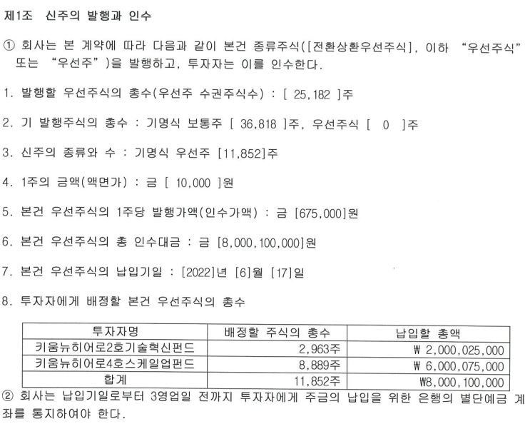
주 주 명 부 |  |  |  |  |  |  | 주주명 | 주식수 | 지분율
기준일 : 2023.12.31 |  |  |  |  |  |  | 키움뉴히어로4호스케일업펀드 | 8,889 | 11.80
구분 | 주주명 | 소유주식의 종류 | 소유주식수 | 지분율 |  |  | 김범주 | 6,750 | 8.96
 | 키움뉴히어로4호스케일업펀드 | 상환전환우선주 | 8,889 | 11.80% | 보통주 | 42,743 | (주)아리라 | 6,409 | 8.51
 | 김범주 | 보통주 | 6,750 | 8.96% | 우선주 | 32,588 | 삼성증권 주식회사 | 5,925 | 7.87
 | (주)아리라 | 보통주 | 6,409 | 8.51% |  |  | 김성민 | 4,885 | 6.48
 | 삼성증권 주식회사 | 보통주 | 5,925 | 7.87% |  |  | 신한캐피탈주식회사 | 4,444 | 5.90
 | 김성민 | 상환전환우선주 | 4,885 | 6.48% |  |  | 광화문169인베스트먼트(유) | 3,005 | 3.99
 | 신한캐피탈주식회사 | 상환전환우선주 | 4,444 | 5.90% |  |  | 키움뉴히어로2호기술혁신펀드 | 2,962 | 3.93
 | 광화문169인베스트먼트(유) | 보통주 | 3,005 | 3.99% |  |  | 기타주주 | 32,062 | 42.56
 | 키움뉴히어로2호기술혁신펀드 | 보통주 | 2,962 | 3.93% |  |  | 0 | 0 | 0.00
 | 기타주주 |  | 32,062 | 42.56% |  | 32,062 | 0 | 0 | 0.00
 |  |  |  |  |  |  | 0 | 0 | 0.00
 |  |  |  |  |  |  | 0 | 0 | 0.00
 |  |  |  |  |  |  | 0 | 0 | 0.00
 |  |  |  |  |  |  | 0 | 0 | 0.00

 |  |  |  |  |  |  | 합 계 | 75,331 | 100

 |  |  |  |  |  |  | 종류 | 주식수 | 지분율
 |  |  |  |  |  |  | 보통주 | 42,743 | 56.74
 |  |  |  |  |  |  | 우선주 | 32,588 | 43.26
 |  |  |  |  |  |  | 합 계 | 75,331 | 100.00

합 계 |  |  | 75,331 | 100.00%

최종등기일자 | 보통주 | RCPS | 합계 | 검증
2022-07-26 | 42,743 | 32,588 | 75,331 | TRUE

보통주 | 25,051
우선주 | 18,218

리픽싱

계약

